第１号様式
第１号様式（第９条関係) |  |  |  |  |  |  |  |  |  | ←西暦：yyyy/㎜/dd(半角)で入力してください。

入力例↑
公益財団法人東京都環境公社
理事長 殿
 |  |  |  |  |  | （補助事業者）
 |  |  |  |  |  | 住所：
 |  |  |  |  |  | 名称：
 |  |  |  |  |  | 代表者役職：
 |  |  |  |  |  | 代表者氏名：

省エネ型ＶＯＣ排出削減設備導入促進事業
補助金交付申請書

省エネ型ＶＯＣ排出削減設備導入促進事業補助金交付要綱（令和４年11月29日付４都環公地温第2110号）第９条第１項の規定に基づき、補助金の交付について関係書類を添えて、下記のとおり申請します。

１ 補助事業の概要
補助事業の名称
設置事業所の住所
設置事業所の所有者は 申請者本人か

２ 事業実施計画 基本情報
導入区分 |  |  |  |  | 申請回数
補助対象設備区分 |  |  |  |  | 数量
用途地域 |  |  |  |  | 工場認定日 ※工場認定されていない場合は記入不要

３ 補助事業の工事期間（予定）
補助事業の開始予定日
補助事業の完了予定日

４ 補助事業経費の内訳
申請対象とする見積書の会社名
補助対象経費 合計【円】
補助金交付申請額【円】

５ 導入設備の概要
設備１ | 設備 | 設備種別 |  |  |  | 台数
 |  | 本体のメーカー名① |  |  |  | 本体の型式①
 |  | 本体のメーカー名② |  |  |  | 本体の型式②
 |  | 本体のメーカー名③ |  |  |  | 本体の型式③
 |  | 本体のメーカー名④ |  |  |  | 本体の型式④
 |  | ＶＯＣまたは 消費電力の削減方法 |  |  |  | 詳細 （原材料変更による削減以外を選択した場合記入）
 | 補助額 | 補助対象経費 |  |  |  | 補助額(2/3)
 |  | 補助上限額(１台当たり2,000万円) |  |  |  | 設備１の 交付申請額
 | ＶＯＣ削減率計算書 | ※以下、導入区分が更新かつＶＯＣ削減方法が原材料の変更による場合に作成（ただし、ＶＯＣ含有率が１％以下の場合は記入不要）
 |  | 【導入前】
 |  | 原材料名称 | SDS № | ＶＯＣ成分① | ＶＯＣ含有率①(％) | ＶＯＣ成分② | ＶＯＣ含有率②(％) | 原材料年間使用量(三か年平均) | ＶＯＣ年間使用量

 |  | 【導入後】
 |  | 原材料名称 | SDS № | ＶＯＣ成分① | ＶＯＣ含有率①(％) | ＶＯＣ成分② | ＶＯＣ含有率②(％) | 原材料年間使用量(予定量) | ＶＯＣ年間使用量

 |  | 【削減量】
 |  | ＶＯＣ削減量(kg) |  |  |  | ＶＯＣ削減率(％)
 |  | ※以下、導入区分が更新かつＶＯＣ削減方法が処理・回収・捕集・その他の方法による場合に記入（ただし、ＶＯＣ含有率が１％以下の場合は記入不要）
 |  | 【ＶＯＣ削減方法】
 |  | ▼該当の方法に〇 |  |  | ▼左記の詳細を記入
 |  | 排ガス処理 |  |  | 処理方式
 |  | 溶剤等回収 |  |  | 回収方式
 |  | フィルター等による捕集 |  |  | フィルター型番
 |  | その他 |  |  | 概要
 |  | 【ＶＯＣ削減量】
 |  | 成分名 |  | 入口濃度 (処理装置の場合記入) |  | 出口濃度 （処理装置の場合記入) |  | 削減・ 捕集・回収率

設備２ | 設備 | 設備種別 |  |  |  | 台数
 |  | 本体のメーカー名① |  |  |  | 本体の型式①
 |  | 本体のメーカー名② |  |  |  | 本体の型式②
 |  | 本体のメーカー名③ |  |  |  | 本体の型式③
 |  | 本体のメーカー名④ |  |  |  | 本体の型式④
 |  | ＶＯＣまたは 消費電力の削減方法 |  |  |  | 詳細 （原材料変更による削減以外を選択した場合記入）
 | 補助額 | 補助対象経費 |  |  |  | 補助額(2/3)
 |  | 補助上限額(１台当たり2,000万円) |  |  |  | 設備２の 交付申請額
 | ＶＯＣ削減率計算書 | ※以下、導入区分が更新かつＶＯＣ削減方法が原材料の変更による場合に作成（ただし、ＶＯＣ含有率が１％以下の場合は記入不要）
 |  | 【導入前】
 |  | 原材料名称 | SDS № | ＶＯＣ成分① | ＶＯＣ含有率①(％) | ＶＯＣ成分② | ＶＯＣ含有率②(％) | 原材料年間使用量(三か年平均) | ＶＯＣ年間使用量

 |  | 【導入後】
 |  | 原材料名称 | SDS № | ＶＯＣ成分① | ＶＯＣ含有率①(％) | ＶＯＣ成分② | ＶＯＣ含有率②(％) | 原材料年間使用量(予定量) | ＶＯＣ年間使用量

 |  | 【削減量】
 |  | ＶＯＣ削減量(kg) |  |  |  | ＶＯＣ削減率(％)
 |  | ※以下、導入区分が更新かつＶＯＣ削減方法が処理・回収・捕集・その他の方法による場合に記入（ただし、ＶＯＣ含有率が１％以下の場合は記入不要）
 |  | 【ＶＯＣ削減方法】
 |  | ▼該当の方法に〇 |  |  | ▼左記の詳細を記入
 |  | 排ガス処理 |  |  | 処理方式
 |  | 溶剤等回収 |  |  | 回収方式
 |  | フィルター等による捕集 |  |  | フィルター型番
 |  | その他 |  |  | 概要
 |  | 【ＶＯＣ削減量】
 |  | 成分名 |  | 入口濃度 (処理装置の場合記入) |  | 出口濃度 （処理装置の場合記入) |  | 削減・ 捕集・回収率

設備３ | 設備 | 設備種別 |  |  |  | 台数
 |  | 本体のメーカー名① |  |  |  | 本体の型式①
 |  | 本体のメーカー名② |  |  |  | 本体の型式②
 |  | 本体のメーカー名③ |  |  |  | 本体の型式③
 |  | 本体のメーカー名④ |  |  |  | 本体の型式④
 |  | ＶＯＣまたは 消費電力の削減方法 |  |  |  | 詳細 （原材料変更による削減以外を選択した場合記入）
 | 補助額 | 補助対象経費 |  |  |  | 補助額(2/3)
 |  | 補助上限額(１台当たり2,000万円) |  |  |  | 設備３の 交付申請額
 | ＶＯＣ削減率計算書 | ※以下、導入区分が更新かつＶＯＣ削減方法が原材料の変更による場合に作成（ただし、ＶＯＣ含有率が１％以下の場合は記入不要）
 |  | 【導入前】
 |  | 原材料名称 | SDS № | ＶＯＣ成分① | ＶＯＣ含有率①(％) | ＶＯＣ成分② | ＶＯＣ含有率②(％) | 原材料年間使用量(三か年平均) | ＶＯＣ年間使用量

 |  | 【導入後】
 |  | 原材料名称 | SDS № | ＶＯＣ成分① |  |  |  |  | ＶＯＣ年間使用量

 |  | 【削減量】
 |  | ＶＯＣ削減量(kg) |  |  |  | ＶＯＣ削減率(％)
 |  | ※以下、導入区分が更新かつＶＯＣ削減方法が処理・回収・捕集・その他の方法による場合に記入（ただし、ＶＯＣ含有率が１％以下の場合は記入不要）
 |  | 【ＶＯＣ削減方法】
 |  | ▼該当の方法に〇 |  |  | ▼左記の詳細を記入
 |  | 排ガス処理 |  |  | 処理方式
 |  | 溶剤等回収 |  |  | 回収方式
 |  | フィルター等による捕集 |  |  | フィルター型番
 |  | その他 |  |  | 概要
 |  | 【ＶＯＣ削減量】
 |  | 成分名 |  | 入口濃度 (処理装置の場合記入) |  | 出口濃度 （処理装置の場合記入) |  | 削減・ 捕集・回収率

設備４ | 設備 | 設備種別 |  |  |  | 台数
 |  | 本体のメーカー名① |  |  |  | 本体の型式①
 |  | 本体のメーカー名② |  |  |  | 本体の型式②
 |  | 本体のメーカー名③ |  |  |  | 本体の型式③
 |  | 本体のメーカー名④ |  |  |  | 本体の型式④
 |  | ＶＯＣまたは 消費電力の削減方法 |  |  |  | 詳細 （原材料変更による削減以外を選択した場合記入）
 | 補助額 | 補助対象経費 |  |  |  | 補助額(2/3)
 |  | 補助上限額(１台当たり2,000万円) |  |  |  | 設備４の 交付申請額
 | ＶＯＣ削減率計算書 | ※以下、導入区分が更新かつＶＯＣ削減方法が原材料の変更による場合に作成（ただし、ＶＯＣ含有率が１％以下の場合は記入不要）
 |  | 【導入前】
 |  | 原材料名称 | SDS № | ＶＯＣ成分① | ＶＯＣ含有率①(％) | ＶＯＣ成分② | ＶＯＣ含有率②(％) | 原材料年間使用量(三か年平均) | ＶＯＣ年間使用量

 |  | 【導入後】
 |  | 原材料名称 | SDS № | ＶＯＣ成分① | ＶＯＣ含有率①(％) | ＶＯＣ成分② | ＶＯＣ含有率②(％) | 原材料年間使用量(予定量) | ＶＯＣ年間使用量

 |  | 【削減量】
 |  | ＶＯＣ削減量(kg) |  |  |  | ＶＯＣ削減率(％)
 |  | ※以下、導入区分が更新かつＶＯＣ削減方法が処理・回収・捕集・その他の方法による場合に記入（ただし、ＶＯＣ含有率が１％以下の場合は記入不要）
 |  | 【ＶＯＣ削減方法】
 |  | ▼該当の方法に〇 |  |  | ▼左記の詳細を記入
 |  | 排ガス処理 |  |  | 処理方式
 |  | 溶剤等回収 |  |  | 回収方式
 |  | フィルター等による捕集 |  |  | フィルター型番
 |  | その他 |  |  | 概要
 |  | 【ＶＯＣ削減量】
 |  | 成分名 |  | 入口濃度 (処理装置の場合記入) |  | 出口濃度 （処理装置の場合記入) |  | 削減・ 捕集・回収率

共通様式１
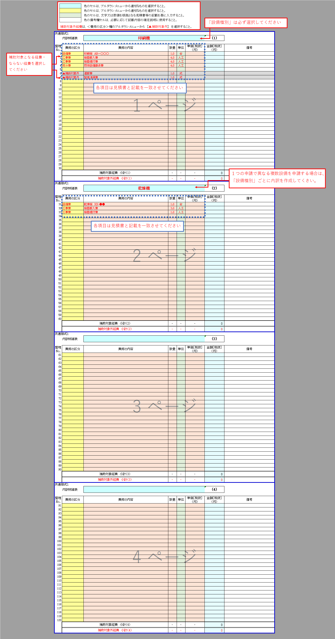
 |  | 色のセルは、プルダウンメニューから適切なものを選択すること。
 |  | 色のセルは、プルダウンメニューから適切なものを選択すること。
 |  | 色のセルは、文字又は数値を根拠となる見積書等の記載を基に入力すること。
 |  | 色の備考欄セルは、必要に応じて記載内容の補足説明に使用すること。
入力例↑
 | 補助対象外経費は、＜費用の区分＞欄のプルダウンメニューから 【▲補助対象外】 を選択すること。
共通様式１
 | 内訳明細表 |  |  |  |  | (1)

整理 | 費用の区分 | 費用の内容 | 数量 | 単位 | 単価［税抜］ （円） | 金額［税抜］ （円） | 備考
No.
1
2
3
4
5
6
7
8
9
10
11
12
13
14
15
16
17
18
19
20
21
22
23
24
25
26
27
28
29
30
 | 補助対象経費 小計（1） |  | ‐ | ‐ | ‐ | 0
 | 補助対象外経費 小計（1） |  | ‐ | ‐ | ‐ | 0
共通様式１
 | 内訳明細表 |  |  |  |  | (2)

整理 | 費用の区分 | 費用の内容 | 数量 | 単位 | 単価［税抜］ （円） | 金額［税抜］ （円） | 備考
No.
31
32
33
34
35
36
37
38
39
40
41
42
43
44
45
46
47
48
49
50
51
52
53
54
55
56
57
58
59
60
 | 補助対象経費 小計（2） |  | ‐ | ‐ | ‐ | 0
 | 補助対象外経費 小計（2） |  | ‐ | ‐ | ‐ | 0
共通様式１
 | 内訳明細表 |  |  |  |  | (3)

整理 | 費用の区分 | 費用の内容 | 数量 | 単位 | 単価［税抜］ （円） | 金額［税抜］ （円） | 備考
No.
61
62
63
64
65
66
67
68
69
70
71
72
73
74
75
76
77
78
79
80
81
82
83
84
85
86
87
88
89
90
 | 補助対象経費 小計（3） |  | ‐ | ‐ | ‐ | 0
 | 補助対象外経費 小計（3） |  | ‐ | ‐ | ‐ | 0
共通様式１
 | 内訳明細表 |  |  |  |  | (4)

整理 | 費用の区分 | 費用の内容 | 数量 | 単位 | 単価［税抜］ （円） | 金額［税抜］ （円） | 備考
No.
91
92
93
94
95
96
97
98
99
100
101
102
103
104
105
106
107
108
109
110
111
112
113
114
115
116
117
118
119
120
 | 補助対象経費 小計（4） |  | ‐ | ‐ | ‐ | 0
 | 補助対象外経費 小計（4） |  | ‐ | ‐ | ‐ | 0

共通様式2
申請時に要件判定が、”省エネ設備更新の要件を満たしています。”と
表示されることを確認してください。
 | 色のセルは、文字又は数値を根拠となる見積書、仕様書等の記載を基に入力すること。
 | 色のセルは、プルダウンメニューから適切なものを選択すること。
 | 色のセルは、次の①～③の各項目から該当する要件をプルダウンメニューか選択すること。(空調のみ)
入力例↑
 | ①：導入推奨機器に指定されたもの。
 | ②：省エネルギー基準達成率（JIS C9901）114％以上であるもの。
 | ③：その他（導入推奨機器指定要綱の指定基準又はクレジット算定ガイドラインの認定基準を満たすもの）

共通様式２
【空調設備の新旧仕様入力表】 |  |  |  | 空調設備更新前後の 省エネ判定

今回更新する室内機に接続された既設空調設備の室外機について入力してください。
旧設備 |  | A_1 | A_2 | A_3 | A_4 | A_5 | A_6 | A_7 | A_8 | A_9 | A_10 | 計
型番(室外機) |  |  |  |  |  |  |  |  |  |  |  | ---
メーカー名 |  |  |  |  |  |  |  |  |  |  |  | ---
平面図記載記号 |  |  |  |  |  |  |  |  |  |  |  | ---
設備の種類 |  |  |  |  |  |  |  |  |  |  |  | ---
台数
エネルギー種別 |  |  |  |  |  |  |  |  |  |  |  | ---
能力［[kW］ | 冷房 |  |  |  |  |  |  |  |  |  |  | ---
 | 暖房 |  |  |  |  |  |  |  |  |  |  | ---
エネルギー消費量（単位時間当り） | 冷房 |  |  |  |  |  |  |  |  |  |  | ---
 | 暖房 |  |  |  |  |  |  |  |  |  |  | ---
 | 単位 |  |  |  |  |  |  |  |  |  |  | ---
COP
※COP計算方法 ①冷房、暖房 各COP ＝ 能力／消費電力 ②冷暖平均 COP ＝（冷房COP ＋暖房COP）／2

今回新たに更新・導入される室内機に接続される空調設備の室外機について入力してください。
新設備 |  | B_1 | B_2 | B_3 | B_4 | B_5 | B_6 | B_7 | B_8 | B_9 | B_10 | 計 | 更新設備
型番(室外機) |  |  |  |  |  |  |  |  |  |  |  | --- | ---
メーカー名 |  |  |  |  |  |  |  |  |  |  |  | --- | ---
平面図記載記号 |  |  |  |  |  |  |  |  |  |  |  | --- | ---
設備の種類 |  |  |  |  |  |  |  |  |  |  |  | --- | ---
導入の区分 |  |  |  |  |  |  |  |  |  |  |  | --- | ---
台数
エネルギー種別 |  |  |  |  |  |  |  |  |  |  |  | --- | ---
設備要件 |  |  |  |  |  |  |  |  |  |  |  | --- | ---
能力［[kW］ | 冷房 |  |  |  |  |  |  |  |  |  |  | --- | ---
 | 暖房 |  |  |  |  |  |  |  |  |  |  | --- | ---
エネルギー消費量（単位時間当り） | 冷房 |  |  |  |  |  |  |  |  |  |  | --- | ---
 | 暖房 |  |  |  |  |  |  |  |  |  |  | --- | ---
 | 単位 |  |  |  |  |  |  |  |  |  |  | --- | ---
COP

共通様式３
申請時に要件判定が、”省エネ設備更新の要件を満たしています。”と
表示されることを確認してください。
 | 色のセルは、文字又は数値を根拠となる見積書、仕様書等の記載を基に入力すること。
 | 色のセルは、プルダウンメニューから適切なものを選択すること。
 | 色のセルは、次の①～③の各項目から該当する要件をプルダウンメニューか選択すること。(空調のみ)
 | ①：導入推奨機器に指定されたもの。
入力例↑
 | ②：省エネルギー基準達成率（JIS C9901）114％以上であるもの。
 | ③：その他（導入推奨機器指定要綱の指定基準又はクレジット算定ガイドラインの認定基準を満たすもの）

共通様式３
共通様式3
【換気設備の新旧仕様入力表】 |  |  |  | 換気設備更新前後の 省エネ判定

申請時に要件判定が、”省エネ設備更新の要件を満たしています。”と
表示されることを確認してください。
今回更新する換気設備について入力してください。
旧設備 |  | C_1 | C_2 | C_3 | C_4 | C_5 | C_6 | C_7 | C_8 | C_9 | C_10 | 計
型番 |  |  |  |  |  |  |  |  |  |  |  | ---
メーカー名 |  |  |  |  |  |  |  |  |  |  |  | ---
平面図記載記号 |  |  |  |  |  |  |  |  |  |  |  | ---
換気設備の種類 |  |  |  |  |  |  |  |  |  |  |  | ---
台数
換気量[㎥/h]
消費電力[W]

今回新たに更新、導入する換気設備について入力してください。
新設備 |  | D_1 | D_2 | D_3 | D_4 | D_5 | D_6 | D_7 | D_8 | D_9 | D_10 | 計 | 更新設備
型番 |  |  |  |  |  |  |  |  |  |  |  | --- | ---
メーカー名 |  |  |  |  |  |  |  |  |  |  |  | --- | ---
平面図記載記号 |  |  |  |  |  |  |  |  |  |  |  | --- | ---
換気設備の種類 |  |  |  |  |  |  |  |  |  |  |  | --- | ---
導入の区分 |  |  |  |  |  |  |  |  |  |  |  | --- | ---
台数
換気量[㎥/h]
消費電力[W]
比消費電力[W/(㎥/h)] |  | --- | --- | --- | --- | --- | --- | --- | --- | --- | --- | --- | ---
熱交換率※ | 冷房 |  |  |  |  |  |  |  |  |  |  | --- | ---
[%] | 暖房 |  |  |  |  |  |  |  |  |  |  | --- | ---
※熱交換型換気設備または顕熱交換器を導入する場合のみ、熱交換率はエンタルピー交換効率を記入して下さい。

第４号様式
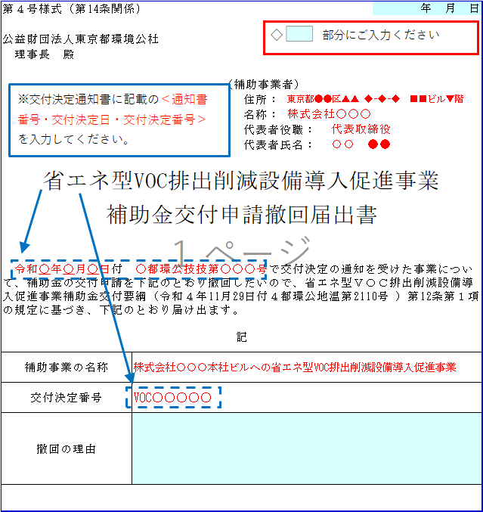
第４号様式（第14条関係) |  |  | ←西暦：yyyy/㎜/dd(半角)で入力してください。

入力例↑
(第14号関係)
公益財団法人東京都環境公社
理事長 殿

 | （補助事業者）
 |  | 住所：
 |  | 名称：
 |  | 代表者役職：
 |  | 代表者氏名：

省エネ型ＶＯＣ排出削減設備導入促進事業
補助金交付申請撤回届出書

令和 年 月 日付 都環公技技第 号で交付決定の通知を受けた事業について、補助金の交付申請を下記のとおり撤回したいので、省エネ型ＶＯＣ排出削減設備導入促進事業補助金交付要綱（令和４年11月29日付４都環公地温第2110号 ）第14条第１項の規定に基づき、下記のとおり届け出ます。
記
補助事業の名称
交付決定番号
撤回の理由

第５号様式
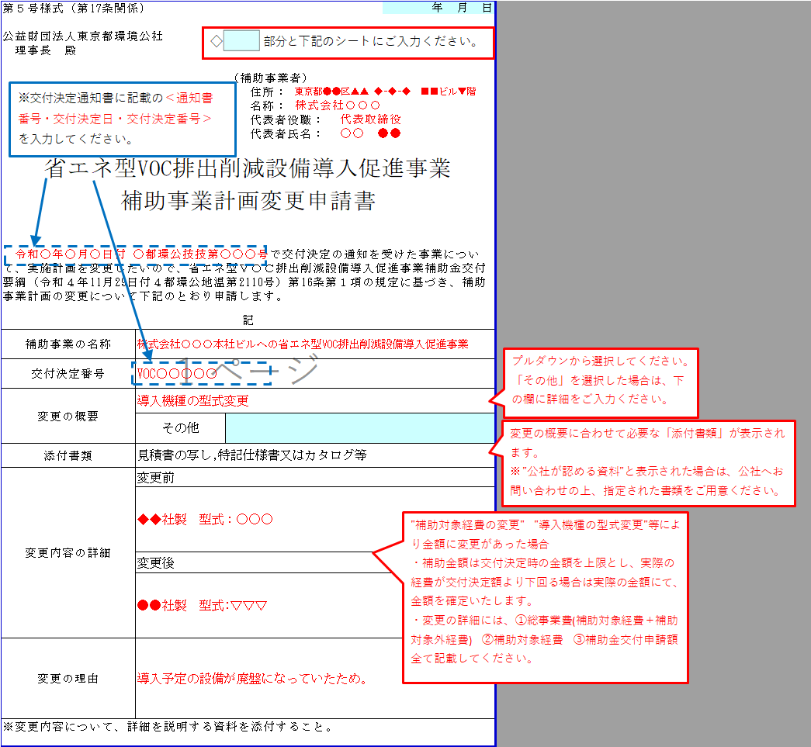
第５号様式（第17条関係) |  |  |  | ←西暦：yyyy/㎜/dd(半角)で入力してください。

入力例↑
公益財団法人東京都環境公社
理事長 殿

 |  | （補助事業者）
 |  |  | 住所：
 |  |  | 名称：
 |  |  | 代表者役職：
 |  |  | 代表者氏名：

省エネ型ＶＯＣ排出削減設備導入促進事業
補助事業計画変更申請書

令和 年 月 日付 都環公技技第 号で交付決定の通知を受けた事業について、実施計画を変更したいので、省エネ型ＶＯＣ排出削減設備導入促進事業補助金交付要綱（令和４年11月29日付４都環公地温第2110号）第17条第１項の規定に基づき、補助事業計画の変更について下記のとおり申請します。
記
補助事業の名称
交付決定番号
変更の概要
 | その他
添付書類
変更内容の詳細 | 変更前

 | 変更後

変更の理由
(注)変更内容について、詳細を説明する資料を添付すること。

第７号様式
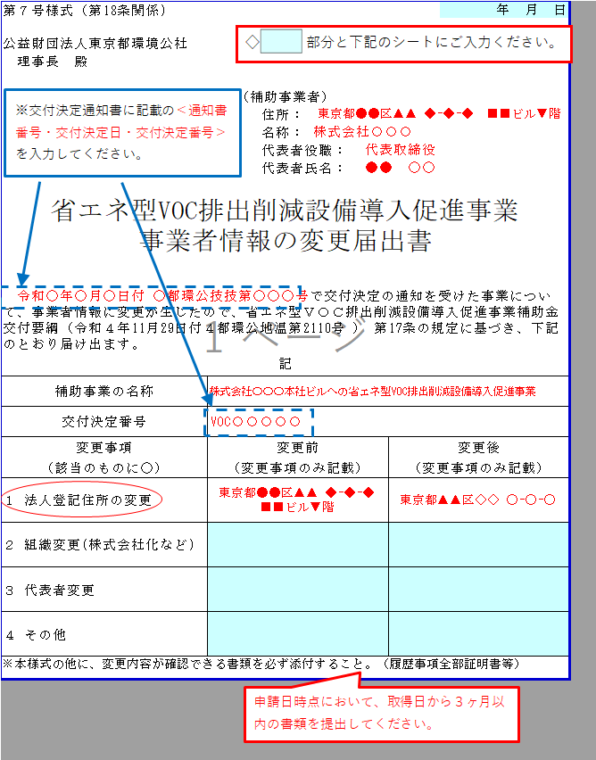
第７号様式（第18条関係) |  |  |  |  | ←西暦：yyyy/㎜/dd(半角)で入力してください。

入力例↑
公益財団法人東京都環境公社
理事長 殿

 |  | （補助事業者）
 |  |  | 住所：
 |  |  | 名称：
 |  |  | 代表者役職：
 |  |  | 代表者氏名：

省エネ型ＶＯＣ排出削減設備導入促進事業
事業者情報の変更届出書

令和 年 月 日付 都環公技技第 号で交付決定の通知を受けた事業について、事業者情報に変更が生じたので、省エネ型ＶＯＣ排出削減設備導入促進事業補助金交付要綱（令和４年11月29日付４都環公地温第2110号 ） 第18条の規定に基づき、下記のとおり届け出ます。
記
補助事業の名称
交付決定番号
変更事項 | 変更前 |  |  | 変更後
（該当のものに○） | （変更事項のみ記載） |  |  | （変更事項のみ記載）
１ 法人登記住所の変更
２ 組織変更(株式会社化など)
３ 代表者変更
４ その他
(注)本様式の他に、変更内容が確認できる書類を必ず添付すること。（履歴事項全部証明書等）

第８号様式
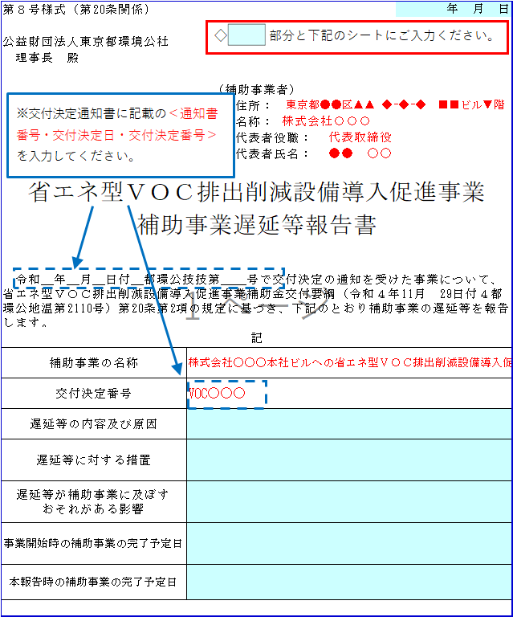
第８号様式（第20条関係) |  |  | ←西暦：yyyy/㎜/dd(半角)で入力してください。

公益財団法人東京都環境公社
理事長 殿
入力例↑
 | （補助事業者）
 |  | 住所：
 |  | 名称：
 |  | 代表者役職：
 |  | 代表者氏名：

省エネ型ＶＯＣ排出削減設備導入促進事業
補助事業遅延等報告書

令和 年 月 日付 都環公技技第 号で交付決定の通知を受けた事業について、省エネ型ＶＯＣ排出削減設備導入促進事業補助金交付要綱（令和４年11月 29日付４都環公地温第2110号）第20条第2項の規定に基づき、下記のとおり補助事業の遅延等を報告します。
記
補助事業の名称
交付決定番号
遅延等の内容及び原因
遅延等に対する措置
遅延等が補助事業に及ぼす おそれがある影響
事業開始時の補助事業の 完了予定日
本報告時の補助事業の完了予定日

第９号様式
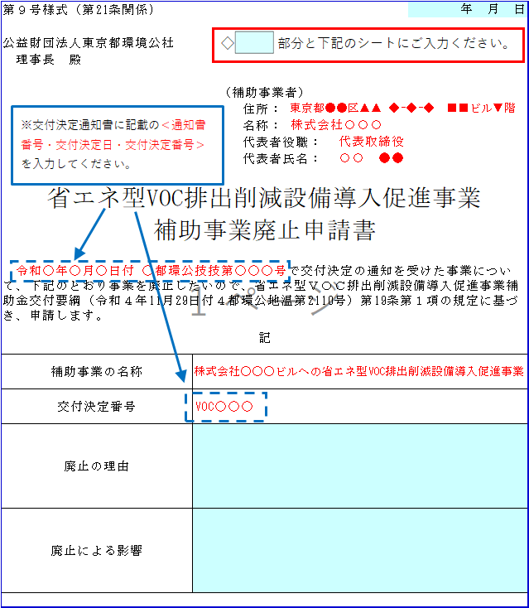
第９号様式（第21条関係) |  |  | ←西暦：yyyy/㎜/dd(半角)で入力してください。

入力例↑
公益財団法人東京都環境公社
理事長 殿

 | （補助事業者）
 |  | 住所：
 |  | 名称：
 |  | 代表者役職：
 |  | 代表者氏名：

省エネ型ＶＯＣ排出削減設備導入促進事業
補助事業廃止申請書

令和 年 月 日付 都環公技技第 号で交付決定の通知を受けた事業について、下記のとおり事業を廃止したいので、省エネ型ＶＯＣ排出削減設備導入促進事業補助金交付要綱（令和４年11月29日付４都環公地温第2110号）第21条第１項の規定に基づき、申請します。
記
補助事業の名称
交付決定番号
廃止の理由
廃止による影響

第11号様式
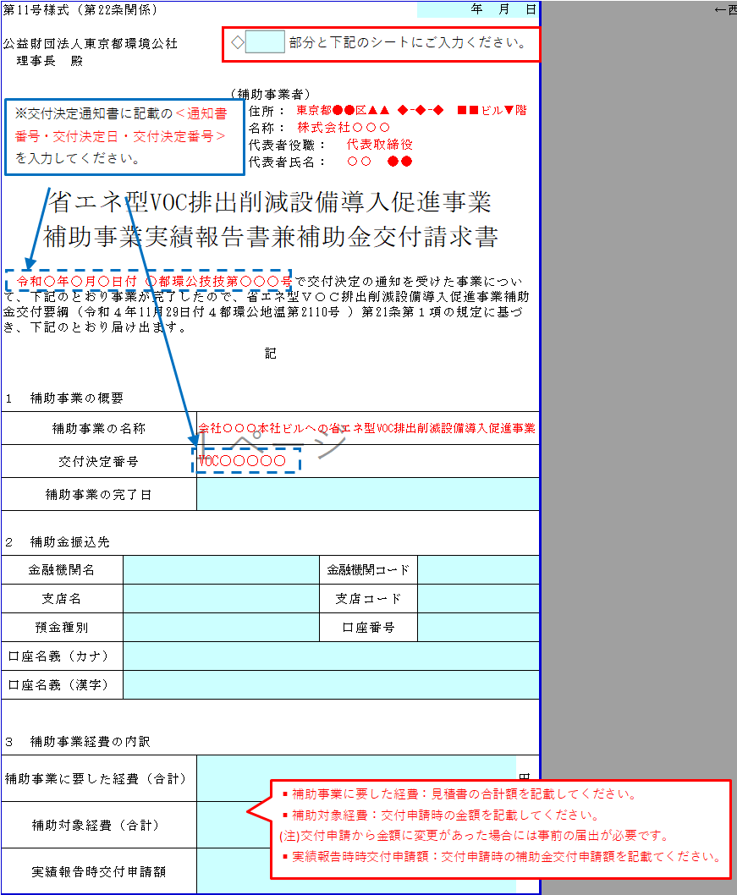
第11号様式（第22条関係) |  |  |  |  | ←西暦：yyyy/㎜/dd(半角)で入力してください。

入力例↑
公益財団法人東京都環境公社
理事長 殿

 | （補助事業者）
 |  | 住所：
 |  | 名称：
 |  | 代表者役職：
 |  | 代表者氏名：

省エネ型ＶＯＣ排出削減設備導入促進事業
補助事業実績報告書兼補助金交付請求書

令和 年 月 日付 都環公技技第 号で交付決定の通知を受けた事業について、下記のとおり事業が完了したので、省エネ型ＶＯＣ排出削減設備導入促進事業補助金交付要綱（令和４年11月29日付４都環公地温第2110号 ）第22条第１項の規定に基づき、下記のとおり届け出ます。
記
１ 補助事業の概要
補助事業の名称
交付決定番号
補助事業の完了日

２ 補助金振込先
金融機関名 |  |  | 金融機関コード
支店名 |  |  | 支店コード
預金種別 |  |  | 口座番号
口座名義（カナ）
口座名義（漢字）

３ 補助事業経費の内訳
補助事業に要した経費（合計） |  |  |  | 円
補助対象経費（合計） |  |  |  | 円
実績報告時交付申請額 |  |  |  | 円

第15号様式
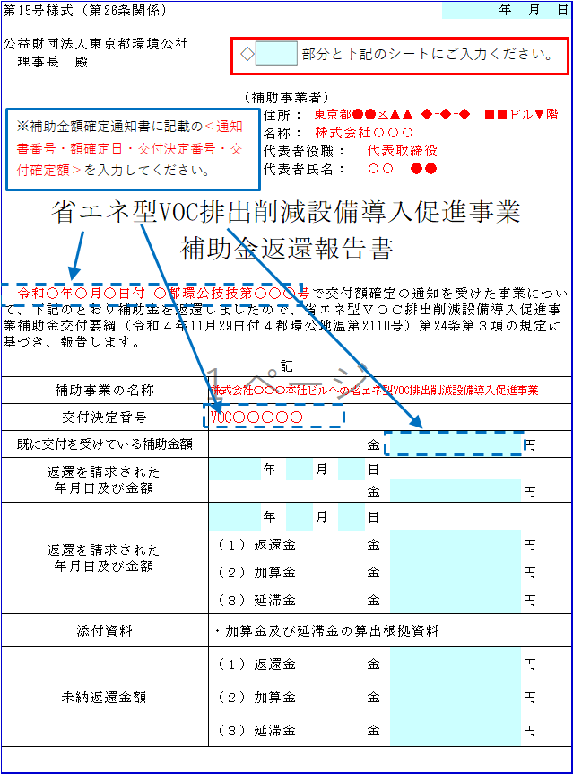
第15号様式（第26条関係) |  |  |  |  |  |  | ←西暦：yyyy/㎜/dd(半角)で入力してください。

入力例↑
公益財団法人東京都環境公社
理事長 殿

 |  | （補助事業者）
 |  |  | 住所：
 |  |  | 名称：
 |  |  | 代表者役職：
 |  |  | 代表者氏名：

省エネ型ＶＯＣ排出削減設備導入促進事業
補助金返還報告書

令和 年 月 日付 都環公技技第 号で交付額確定の通知を受けた事業について、下記のとおり補助金を返還しましたので、省エネ型ＶＯＣ排出削減設備導入促進事業補助金交付要綱（令和４年11月29日付４都環公地温第2110号）第26条第３項の規定に基づき、報告します。
記
補助事業の名称
交付決定番号
既に交付を受けている補助金額 |  |  |  |  | 金 | 円
返還を請求された 年月日及び金額 |  |  | 年 | 月 | 日
 |  |  |  |  | 金 | 円
返還を請求された 年月日及び金額 |  |  | 年 | 月 | 日
 | （１）返還金 |  |  |  | 金 | 円
 | （２）加算金 |  |  |  | 金 | 円
 | （３）延滞金 |  |  |  | 金 | 円
添付資料 | ・加算金及び延滞金の算出根拠資料
未納返還金額 | （１）返還金 |  |  |  | 金 | 円
 | （２）加算金 |  |  |  | 金 | 円
 | （３）延滞金 |  |  |  | 金 | 円

第16号様式
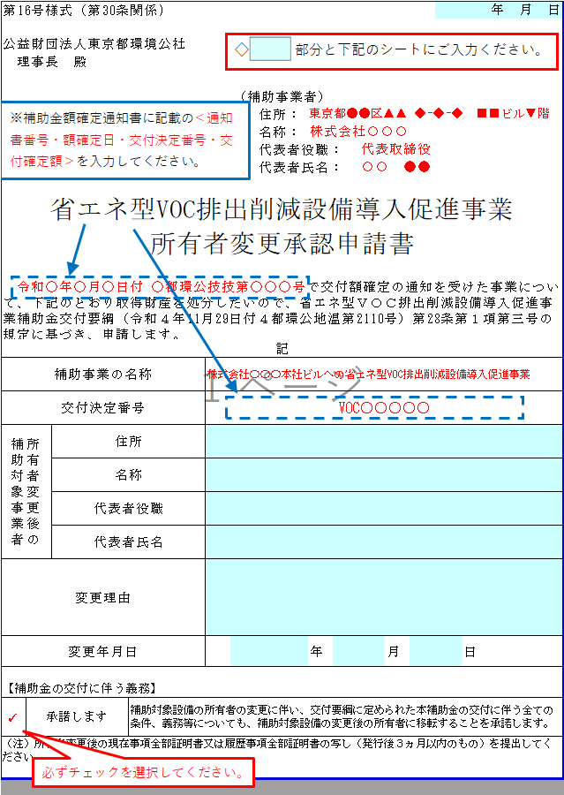
第16号様式（第30条関係) |  |  |  |  |  |  |  |  | ←西暦：yyyy/㎜/dd(半角)で入力してください。

入力例↑
公益財団法人東京都環境公社
理事長 殿

 |  |  |  | （補助事業者）
 |  |  |  |  | 住所：
 |  |  |  |  | 名称：
 |  |  |  |  | 代表者役職：
 |  |  |  |  | 代表者氏名：

省エネ型ＶＯＣ排出削減設備導入促進事業
所有者変更承認申請書

令和 年 月 日付 都環公技技第 号で交付額確定の通知を受けた事業について、下記のとおり取得財産等の所有者を変更したいので、省エネ型ＶＯＣ排出削減設備導入促進事業補助金交付要綱（令和４年11月29日付４都環公地温第2110号）第30条第１項第三号の規定に基づき、申請します。
記
補助事業の名称
交付決定番号
所有者変更後の 補助対象事業者 |  | 住所
 |  | 名称
 |  | 代表者役職
 |  | 代表者氏名
変更理由
変更年月日 |  |  |  |  |  | 年 | 月 | 日

【補助金の交付に伴う義務】
 | 承諾します |  | 補助対象設備の所有者の変更に伴い、交付要綱に定められた本補助金の交付に伴う全ての条件、義務等についても、補助対象設備の変更後の所有者に移転することを承諾します。
（注）所有者変更後の現在事項全部証明書又は履歴事項全部証明書の写し（発行後３ヵ月以内のもの）を提出してください。

第18号様式
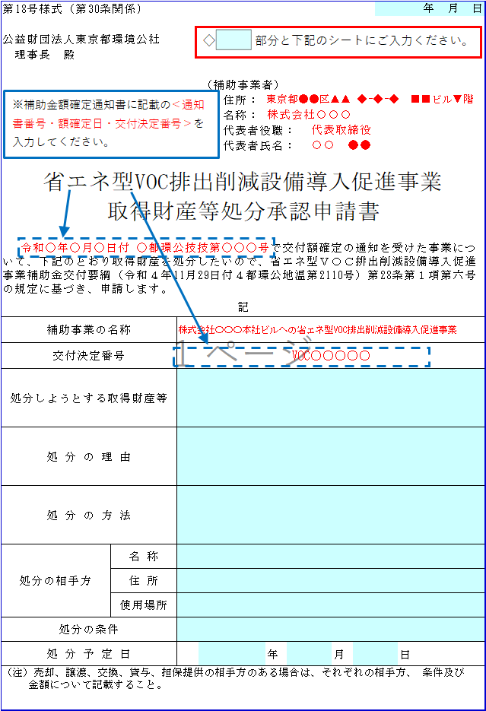
第18号様式（第30条関係) |  |  |  |  |  |  | ←西暦：yyyy/㎜/dd(半角)で入力してください。

公益財団法人東京都環境公社
理事長 殿

 |  | （補助事業者）
 |  |  | 住所：
 |  |  | 名称：
 |  |  | 代表者役職：
 |  |  | 代表者氏名：

省エネ型ＶＯＣ排出削減設備導入促進事業
取得財産等処分承認申請書

令和 年 月 日付 都環公技技第 号で交付額確定の通知を受けた事業について、下記のとおり取得財産を処分したいので、省エネ型ＶＯＣ排出削減設備導入促進事業補助金交付要綱（令和４年11月29日付４都環公地温第2110号）第30条第１項第六号の規定に基づき、申請します。
記
補助事業の名称
交付決定番号
処分しようとする取得財産等
処 分 の 理 由
処 分 の 方 法
処分の相手方 | 名 称
 | 住 所
 | 使用場所
処分の条件
処 分 予 定 日 |  |  |  | 年 | 月 | 日
（注）売却、譲渡、交換、貸与、担保提供の相手方のある場合は、それぞれの相手方、 条件及び 金額について記載すること。

第21号様式
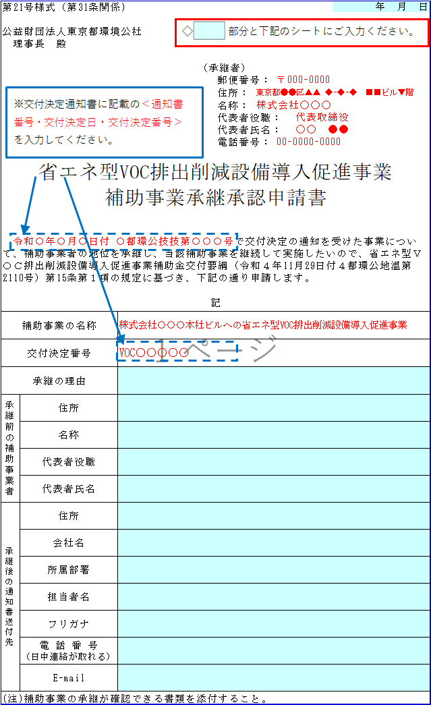
第21号様式（第31条関係) |  |  |  |  | ←西暦：yyyy/㎜/dd(半角)で入力してください。

入力例↑
公益財団法人東京都環境公社
理事長 殿

 |  |  | （承継者）
 |  |  |  | 住所：
 |  |  |  | 名称：
 |  |  |  | 代表者役職：
 |  |  |  | 代表者氏名：

省エネ型ＶＯＣ排出削減設備導入促進事業
補助事業承継承認申請書

令和 年 月 日付 都環公技技第 号で交付決定の通知を受けた事業について、補助事業者の地位を承継し、当該補助事業を継続して実施したいので、省エネ型ＶＯＣ排出削減設備導入促進事業補助金交付要綱（令和４年11月29日付４都環公地温第2110号）第31条第１項の規定に基づき、下記の通り申請します。
記
補助事業の名称 |  | 本社
交付決定番号
承継の理由
承継前の補助事業者 | 住所
 | 名称
 | 代表者役職
 | 代表者氏名
承継後の通知書送付先 | 住所
 | 会社名
 | 所属部署
 | 担当者名
 | 担当者名フリガナ
 | 電 話 番 号 （日中連絡が取れる）
 | E-mail
(注)補助事業の承継が確認できる書類を添付すること。

